Накладная-№3
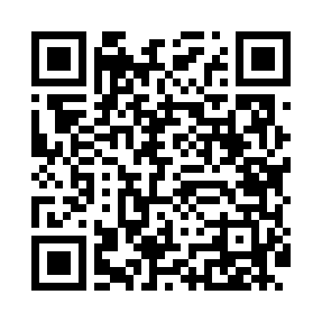
Номер товарно-транспортной накладной: |  |  | Торговый представитель: Amriyev Muhammad
Поставщик: Toshkent falcon fly 2 |  |  | Телефон торгового представителя: +998972880505
Дата отгрузки: 08.11.2025 |  |  | Контрагент: """" Klient
Дата консигнации: |  |  | Адрес:
Доставщик: |  |  | Телефон:
Телефон доставщика:
Время заказа: 08.11.2025 12:32:12
№ | Штрих-код | Название товаров (работ,услуг) | Количество | Количество в кейсе | Цена | Сумма
 |  |  | 4 |  |  | 843000
1 | 6976861190072 | Швабра для мытья пола 1097-S9 DB-83-168 | 1 | 1 шт. | 51,000 | 51,000
2 | 2011903208316 | Швабра с ведром из пластмассы MSD84 XP-18-9 | 1 | 1 шт. | 260,000 | 260,000
3 | 6973007830182 | Швабра с ведром из пластмассы KLE20 K3 XP-18- 4 | 1 | 1 шт. | 478,000 | 478,000
4 | 6973372230440 | Ручной совок с веником для уборки пола 792-20 23 DB-83-187 | 1 | 1 шт. | 54,000 | 54,000
Итого: 843000

